기본작업-3
사원별 인사 관리 현황

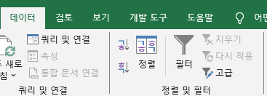
사원코드 | 사원명 | 성별 | 부서명 | 직위 | 호봉 | 급여 | 고급필터
SG-1001 | 남종민 | 남 | 생산부 | 부장 | 5 | 4,800,000
SG-1002 | 김유진 | 여 | 생산부 | 과장 | 3 | 3,800,000
SG-1003 | 이정우 | 남 | 생산부 | 대리 | 3 | 3,100,000
SG-1004 | 박찬호 | 남 | 생산부 | 사원 | 2 | 2,450,000
SG-1005 | 이채영 | 여 | 생산부 | 사원 | 1 | 2,350,000
SG-1006 | 조제성 | 남 | 영업부 | 부장 | 4 | 4,700,000
SG-1007 | 한소희 | 여 | 영업부 | 과장 | 5 | 4,000,000
SG-1008 | 고선정 | 여 | 영업부 | 과장 | 2 | 3,500,000
SG-1009 | 정민호 | 남 | 영업부 | 대리 | 2 | 3,000,000
SG-1010 | 신수영 | 여 | 영업부 | 사원 | 3 | 2,550,000
SG-1011 | 최경민 | 남 | 총무부 | 과장 | 4 | 3,900,000
SG-1012 | 최미연 | 여 | 총무부 | 대리 | 4 | 3,200,000
SG-1013 | 손성준 | 남 | 총무부 | 대리 | 2 | 3,000,000
SG-1014 | 김준용 | 남 | 총무부 | 사원 | 3 | 2,550,000
SG-1015 | 이보현 | 여 | 총무부 | 사원 | 2 | 2,450,000

직위 | 급여
부장
 | <2500000

사원코드 | 사원명 | 성별 | 부서명 | 직위 | 호봉 | 급여
SG-1001 | 남종민 | 남 | 생산부 | 부장 | 5 | 4,800,000
SG-1004 | 박찬호 | 남 | 생산부 | 사원 | 2 | 2,450,000
SG-1005 | 이채영 | 여 | 생산부 | 사원 | 1 | 2,350,000
SG-1006 | 조제성 | 남 | 영업부 | 부장 | 4 | 4,700,000
SG-1015 | 이보현 | 여 | 총무부 | 사원 | 2 | 2,450,000

계산작업
[표1] | 사내 하프 마라톤 |  |  |  | [표2] | 상공클럽 가입 현황
참가번호 | 선수명 | 기록 | 순위 |  |  |  | 2022-04-05
10001 | 이종혁 | 1:25:14 | 2 |  | 회원명 | 가입일 | 등급
10002 | 박준형 | 1:38:07 | 5 |  | 이연희 | 2018-03-08
10003 | 김희재 | 1:41:52 | 6 |  | 박장훈 | 2015-04-09 | ☆
10004 | 김한순 | 1:22:27 | 1 |  | 강동엽 | 2020-02-01
10005 | 고회식 | 1:26:33 | 3 |  | 유승희 | 2013-11-15 | ☆
10006 | 지승대 |  | 실격 |  | 황진주 | 2009-10-09 | ★
10007 | 박해수 | 1:37:19 | 4 |  | 어수한 | 2010-08-09 | ★

[표3] | 사원 판매 현황 |  |  |  | [표4] | 사원 평가 현황
사원명 | 지점 | 수량 | 판매금액 |  | 사원명 | 업무능력 | 대인관계 | 회화능력 | 평가
이세훈 | 북부 | 3,388 | 4,346,804 |  | 강수진 | 85 | 75 | 66 | 보통
한범준 | 남부 | 2,461 | 3,157,463 |  | 최성욱 | 91 | 84 | 90 | 양호
신솔지 | 북부 | 2,959 | 3,796,397 |  | 고혜란 | 75 | 81 | 80 | 보통
권지애 | 남부 | 3,796 | 4,870,268 |  | 김은주 | 86 | 83 | 87 | 양호
오세민 | 북부 | 3,502 | 4,493,066 |  | 이경원 | 96 | 97 | 96 | 우수
조현우 | 북부 | 2,681 | 3,439,723 |  | 임선호 | 92 | 89 | 93 | 우수
이명복 | 남부 | 4,034 | 5,175,622 |  | 김상욱 | 61 | 68 | 57 | 미흡
권지향 | 남부 | 3,498 | 4,487,934 |  | 이상희 | 79 | 73 | 81 | 보통

 |  | 지점 | 평균판매금액 |  | <평가기준표>
 |  | 남부 | 4422821.8 |  | 점수 | 0 | 70 | 80 | 90
 |  |  |  |  |  | 70 | 80 | 90 | 100
 |  |  |  |  | 평가 | 미흡 | 보통 | 양호 | 우수
[표5] | 화장품 판매 현황
제품ID | 제조국 | 분류 | 판매량 | 매출액
A293 | 프랑스 | 남성 | 691 | 8,637,500
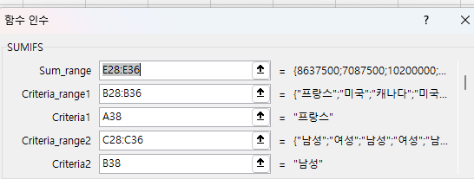
S351 | 미국 | 여성 | 567 | 7,087,500
D687 | 캐나다 | 남성 | 816 | 10,200,000
K902 | 미국 | 여성 | 733 | 9,162,500
B325 | 프랑스 | 남성 | 594 | 7,425,000
C674 | 캐나다 | 남성 | 834 | 10,425,000
M110 | 미국 | 여성 | 765 | 9,562,500
P728 | 프랑스 | 남성 | 702 | 8,775,000
H594 | 캐나다 | 남성 | 627 | 7,837,500

프랑스 | 남성 |  | 판매량합계 | 매출액합계
 |  |  | 1,987 | 24,837,500

분석작업-1
한국대학교 성적 현황
 |  |  |  |  |  |  |  | 부분합 문제
학번 | 학과 | 성명 | 중간 | 기말 | 과제 | 출석 | 총점
1965741 | 물리학과 | 박정수 | 28 | 27 | 18 | 10 | 83
2035716 | 물리학과 | 장시현 | 32 | 34 | 20 | 10 | 96
2065452 | 물리학과 | 백재우 | 34 | 33 | 19 | 9 | 95
 | 물리학과 최대 |  |  |  |  |  | 96
 | 물리학과 평균 |  | 31.333333333 | 31.333333333 | 19 | 9.6666666667
1963546 | 생명과학과 | 안상윤 | 35 | 34 | 20 | 8 | 97
2013472 | 생명과학과 | 김한율 | 24 | 26 | 15 | 8 | 73
2098453 | 생명과학과 | 허주한 | 27 | 29 | 12 | 10 | 78
2016654 | 생명과학과 | 서하은 | 22 | 20 | 17 | 10 | 69
 | 생명과학과 최대 |  |  |  |  |  | 97
 | 생명과학과 평균 |  | 27 | 27.25 | 16 | 9
2014201 | 정보처리과 | 안은경 | 28 | 26 | 14 | 10 | 78
1930253 | 정보처리과 | 김은소 | 34 | 31 | 20 | 10 | 95
2019652 | 정보처리과 | 손민한 | 29 | 27 | 18 | 9 | 83
2017455 | 정보처리과 | 한현일 | 31 | 33 | 16 | 10 | 90
 | 정보처리과 최대 |  |  |  |  |  | 95
 | 정보처리과 평균 |  | 30.5 | 29.25 | 17 | 9.75
 | 전체 최대값 |  |  |  |  |  | 97
 | 전체 평균 |  | 29.454545455 | 29.090909091 | 17.181818182 | 9.4545454545

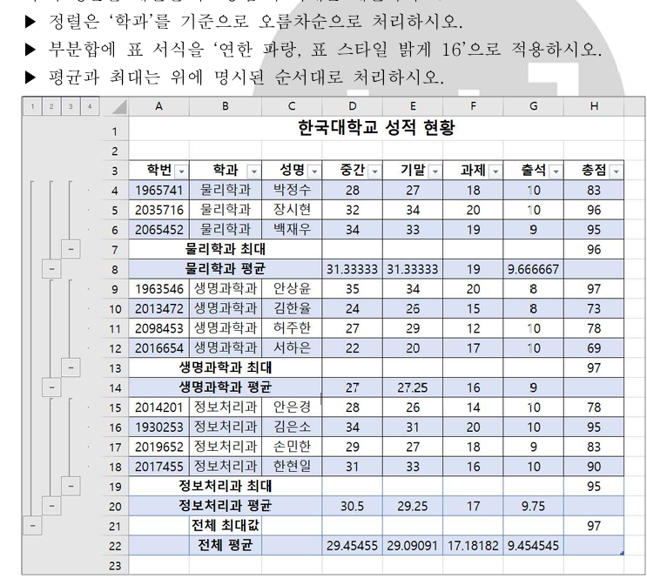
 |  |  |  |  |  |  |  | 데이터 -> 정렬, 학과기준 필터 걸기

 |  |  |  |  |  |  |  | 데이터-> 맨 오른쪽 부분합 평균 한다음 최대값 구하기 해야함

 |  |  |  |  |  |  |  | 홈-> 중간우측 표서식에서 연한파랑, 표 스타일 밝게16

차트작업
은행별 예금현황

은행 | 보통예금 | 정기예금 | 주택예금 | 기타수신
상공은행 | 2,850,000 | 3,756,800 | 3,845,780 | 3,545,800
한신은행 | 3,654,500 | 2,880,570 | 4,581,250 | 2,812,540
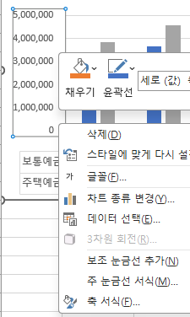
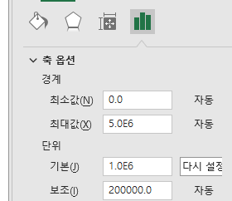
유성은행 | 3,108,400 | 3,945,000 | 4,215,700 | 4,063,100 | 1 | 차트 우클릭->데이터 선택 | 2
대한은행 | 3,422,300 | 4,508,160 | 4,614,936 | 4,133,000
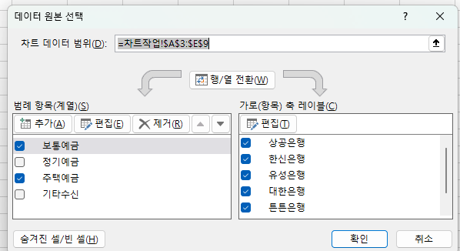
튼튼은행 | 3,289,000 | 2,592,500 | 4,123,100 | 3,531,200
믿음은행 | 3,488,400 | 4,598,300 | 4,307,200 | 3,707,200

보통/주택예금현황

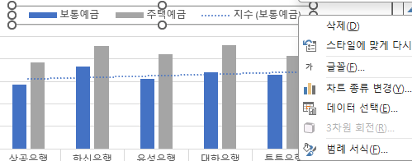
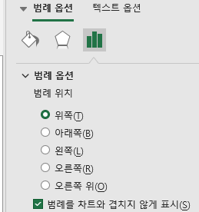
 |  |  |  |  | 3

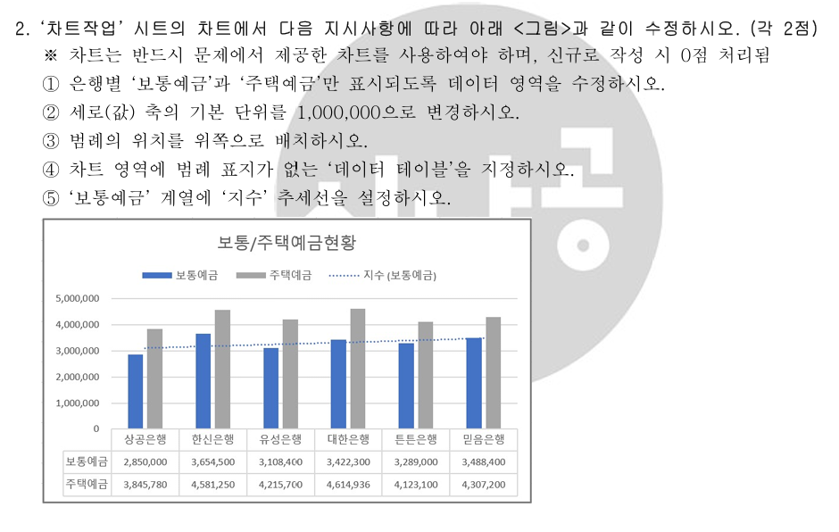
 |  |  |  |  | 4 | 차트 클릭
 |  |  |  |  |  | 위쪽 메뉴에서
 |  |  |  |  |  | [차트 디자인] 클릭
 |  |  |  |  |  | 왼쪽 쪽에 있는
 |  |  |  |  |  | [차트 요소 추가] 클릭 맨 왼쪽 메뉴
 |  |  |  |  |  | 메뉴에서
 |  |  |  |  |  | 데이터 테이블(B) 선택
 |  |  |  |  |  | 그다음
 |  |  |  |  |  | [범례 표지 없음] 클릭

 |  |  |  |  | 5 | 차트 클릭
 |  |  |  |  |  | 위쪽 메뉴에서
 |  |  |  |  |  | 차트 디자인 → 차트 요소 추가
 |  |  |  |  |  | 지금 네가 열었던 메뉴에서
 |  |  |  |  |  | 추세선(T) 에 마우스 올리기
 |  |  |  |  |  | 하위 메뉴에서
 |  |  |  |  |  | 기타 추세선 옵션 클릭
 |  |  |  |  |  | 또는 바로 지수가 보이면 지수 클릭
 |  |  |  |  |  | “추세선 추가” 창이 뜨면
 |  |  |  |  |  | 보통예금 선택
 |  |  |  |  |  | 추세선 옵션 → 지수
 |  |  |  |  |  | OR
 |  |  |  |  |  | 차트 안에서 파란 막대 하나를 클릭
 |  |  |  |  |  | → 한 번 클릭하면 파란 막대 전체 계열이 선택됩니다.
 |  |  |  |  |  | 선택된 상태에서 마우스 오른쪽 클릭
 |  |  |  |  |  | 추세선 추가 클릭
 |  |  |  |  |  | 오른쪽에 뜨는 창에서
 |  |  |  |  |  | 추세선 옵션 → 지수 선택

